Supuesto1
 | Resolver los siguientes puntos:

🤓 1 | Cargar o adeudar las siguientes cuentas:

 | Banco: 10.000 |  |  |  |  |  |  | 📌

 | Debe |  | Banco |  |  | Haber

 | 10,000.00

 | Caja: 2.000 y 15.000

 | Debe |  | Caja |  |  | Haber

 | 2,000.00

 | 15,000.00

 | Clientes: 3.700, 4.320 y 8.980

 | Debe |  | Clientes |  |  | Haber

 | 3,700.00

 | 4,320.00

 | 8,980.00

 | Deudores: 14.000, 13.950, 15.687, 895 y 12.121

 | Debe |  | Deudores |  |  | Haber

 | 14,000.00

 | 13,950.00

 | 15,687.00

 | 895.00

 | 12,121.00

2 | Abonar o descargar las siguientes Cuentas:

 | Ventas: 13.000, 1.600, 281, 3.126 y 45.789
 |  |  |  |  |  |  |  | 📌
 | Debe |  | Ventas |  |  | Haber

 |  |  |  |  |  | 13,000.00

 |  |  |  |  |  | 1,600.00

 |  |  |  |  |  | 281.00

 |  |  |  |  |  | 3,126.00

 |  |  |  |  |  | 45,789.00

 | Proveedores: 485, 616, 897, 4.589 y 785

 | Debe |  | Proveedores |  |  | Haber

 |  |  |  |  |  | 485.00

 |  |  |  |  |  | 616.00

 |  |  |  |  |  | 897.00

 |  |  |  |  |  | 4,589.00

 |  |  |  |  |  | 785.00

 | Proveedores de Inmovilizado a largo plazo: 13.216, 18.001, 27.416, 78.023 y 10.303

 | Debe | Proveedores de Inmovilizado a largo plazo |  |  |  | Haber

 |  |  |  |  |  | 13,216.00

 |  |  |  |  |  | 18,001.00

 |  |  |  |  |  | 27,416.00

 |  |  |  |  |  | 78,023.00

 |  |  |  |  |  | 10,303.00

 | Acreedores por prestaciones de servicios: 780, 890, 236, 154 y 313

 | Debe | Acreedores por prestaciones de servicios |  |  |  | Haber

 |  |  |  |  |  | 780.00

 |  |  |  |  |  | 890.00

 |  |  |  |  |  | 236.00

 |  |  |  |  |  | 154.00

 |  |  |  |  |  | 313.00

3 | Determinar si el Saldo de las siguientes cuentas es: Saldo Deudor, Saldo Acreedor o Saldo Cero.

 | D |  | Compras |  |  | H
 |  |  |  |  |  |  |  | 📌
 | 6,000.00
 |  |  |  | Sd | 6,000.00

 |  |  | Ventas

 |  |  |  |  |  | 17,000.00
 |  | Sa | 17,000.00

 | D |  | Bancos |  |  | H

 | 33,000.00

 | 10,000.00
 |  |  |  | Sd | 43,000.00

 | D | Amortización acumulada del inmobilizado material |  |  |  | H

 |  |  |  |  |  | 1,000.00

 |  |  |  |  |  | 800.00

 |  |  |  |  |  | 3,500.00
 |  | Sa | 5,300.00

 | D |  | H.P. IVA Soportado |  |  | H

 | 3,500.00 |  |  |  |  | 1,200.00

 | 8,000.00 |  |  |  |  | 7,100.00

 | 200.00 |  |  |  |  | 650.00

 | 523.00 |  |  |  |  | 100.00

 | 827.00 |  |  |  |  | 4,000.00
 |  |  | s0

4 | Liquidar las siguientes Cuentas:

 | D |  | H.P. IVA Repercutido |  |  | H

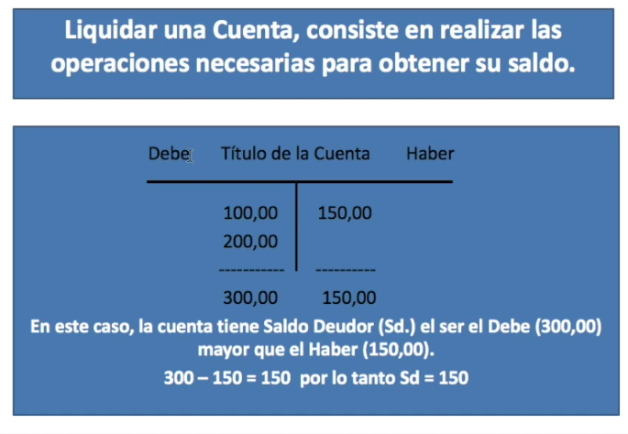
 |  |  |  |  |  | 159.00 |  |  | 📌

 |  |  |  |  |  | 216.00

 |  |  |  |  |  | 325.00

 |  |  |  |  |  | 458.00

 |  |  |  |  |  | 3,692.00

 | 4,850.00 | Sa

 | D |  | Clientes |  |  | H

 |  |  |  |  |  | 13,500.00

 |  |  |  |  |  | 7,850.00

 |  |  |  |  |  | 1,258.00

 |  |  |  |  |  | 20,358.00

 |  |  |  |  |  | 698.00

 | 43,664.00 | Sa

 | D |  | Proveedores |  |  | H

 | 458.00

 | 63,985.00

 | 15,875.00

 | 256.00 |  |  |  |  | 4,585.00

 | 75,989.00 | Sd

 | D |  | Caja |  |  | H

 | 1,586.00 |  |  |  |  | 8,547.00

 | 3,585.00 |  |  |  |  | 9,584.00

 | 1,585.00 |  |  |  |  | 5,848.00

 | 98,515.00 |  |  |  |  | 9,685.00
 |  |  |  |  |  |  | 33,664.00
105,271.00 | 71,607.00 | Sd

5 | Saldar o cerrar las siguientes Cuentas:

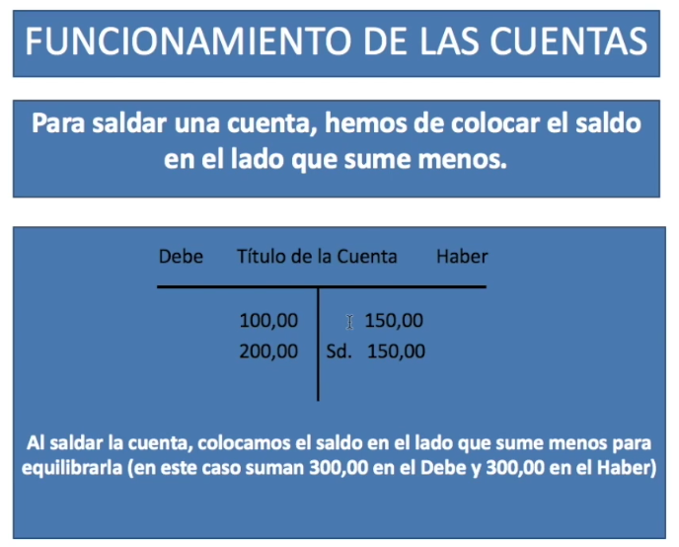
 | D |  | Deudores varios |  |  | H |  | 📌

 | 258.00 |  |  |  |  | 150.00

 | 426.00 |  |  |  |  | 985.00

 | 859.00
 |  |  |  |  |  | 566.00 | 1,135.00
1,701.00 | 158.00
 |  |  | Sd

 | D |  | Venta de Mercaderías |  |  | H

 |  |  |  |  |  | 488.00

 |  |  |  |  |  | 6,958.00

 | 26,191.00 |  |  |  |  | 18,745.00
 |  |  | Sa

 | D | Servicios de Profesionales Independientes |  |  |  | H

 | 650.00

 | 3,891.00

 | 4,852.00

 | 9,874.00 |  |  |  |  | 19,267.00
 |  |  | Sd

 | D | Proveedores de Inmovilizado a corto plazo |  |  |  | H

 | 10,000.00 |  |  |  |  | 15,000.00

 | 15,000.00 |  |  |  |  | 18,000.00

 | 19,000.00 |  |  |  |  | 23,000.00

 | 23,000.00 |  |  |  |  | 50,000.00 | 106,000.00

 | 18,000.00

 | 15,000.00

 | 1,500.00

106,000.00 | 4,500.00
 |  |  | S0

6 | Cerrar o saldar las siguientes Cuentas y determinar su Saldo en la Apertura del Ejercicio:

 | D |  | Deudores varios |  |  | H

 | 548.00 |  |  |  |  | 1,585.00

 | 5,849.00 |  |  |  |  | 15.00

7,981.00 | 1,584.00 |  |  |  |  | 458.00 | 2,058.00

 |  |  | Sd | 0.00 |  | 5,923.00

 | D |  | Clientes |  |  | H

 | 12,658.00 |  |  |  |  | 1,258.00

 | 15,874.00 |  |  |  |  | 25,845.00

 | 3,258.00 |  |  |  |  | 1,234.00

 | 8,547.00 |  |  |  |  | 12,000.00
40,337.00 |  |  |  |  |  |  | 40,337.00
 |  |  | S0

 | D |  | Banco |  |  | H

 | 15,847.00 |  |  |  |  | 3,685.00

 | 25,984.00 |  |  |  |  | 158.00

 | 36,589.00 |  |  |  |  | 5,478.00

 | 2,684.00 |  |  |  |  | 25.00

 | 9,847.00 |  |  |  |  | 316.00

178,907.00 | 87,956.00 |  |  |  |  | 125.00 | 9,787.00

 |  |  | Sd | 0.00 |  | 169,120.00

 | D | Devolución de compras y operaciones similares |  |  |  | H

 |  |  |  |  |  | 584,788.00

 |  |  |  |  |  | 3,658.00

 |  |  |  |  |  | 1,584.00

 |  |  |  |  |  | 9,874.00

 |  |  |  |  |  | 1,547.00

 |  |  |  |  |  | 369,852.00
 | 971,303.00 |  | Sa

 | D |  | Rappels sobre compras |  |  | H

 |  |  |  |  |  | 158.00

 |  |  |  |  |  | 369.00

 |  |  |  |  |  | 1,478.00

 |  |  |  |  |  | 854.00

 |  |  |  |  |  | 985.00

 |  |  |  |  |  | 369.00

 |  |  |  |  |  | 874.00
 | 5,087.00 |  | Sa

